상품제안서
덴탈 로고인쇄 마스크 | 상품코드: S20580

 |  |  |  |  |  |  | 02-713-8555 | www.synergygift.co.kr
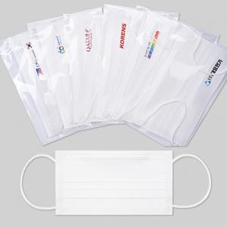 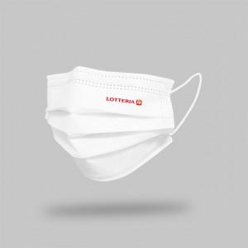

【상세/제작정보】 | 선명한 고퀄리티 전사인쇄 방식 로고인쇄 덴탈 마스크!

【인쇄/포장옵션】 | 풀칼라 / OPP(비닐)

【공급단가】 | 수량 | 1,000~ | 3,000~ | 5,000~ | 10,000~ | 30,000~
*VAT별도 | 잉크젯인쇄 | 200원 | 190원 | 180원 | 170원 | 160원
 | 전사인쇄 | 370원 | 360원 | 340원 | 325원 | 310원

【상품 URL】 | https://www.synergygift.co.kr:443/src/goods_detail.php?gdno=20580

